2023_09_data
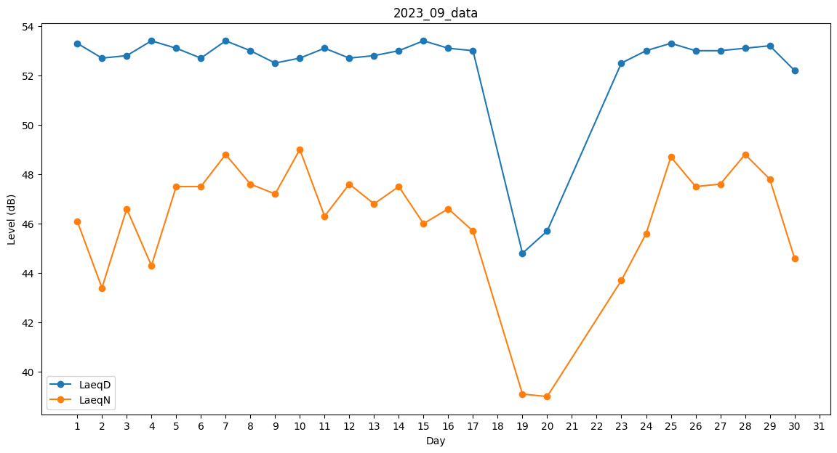
Day | LaeqD | LaeqN
1 | 53.3 | 46.1
2 | 52.7 | 43.4
3 | 52.8 | 46.6
4 | 53.4 | 44.3
5 | 53.1 | 47.5
6 | 52.7 | 47.5
7 | 53.4 | 48.8
8 | 53 | 47.6
9 | 52.5 | 47.2
10 | 52.7 | 49
11 | 53.1 | 46.3
12 | 52.7 | 47.6
13 | 52.8 | 46.8
14 | 53 | 47.5
15 | 53.4 | 46
16 | 53.1 | 46.6
17 | 53 | 45.7
18 | 28.5 | 0
19 | 44.8 | 39.1
20 | 45.7 | 39
21 | 0 | 0
22 | 0 | 37.1
23 | 52.5 | 43.7
24 | 53 | 45.6
25 | 53.3 | 48.7
26 | 53 | 47.5
27 | 53 | 47.6
28 | 53.1 | 48.8
29 | 53.2 | 47.8
30 | 52.2 | 44.6

